ضریب زلزله

TAVAT ENGINEERING GROUP
S1= | 0.6 |  | 1.5 | 1.25 | 1 | 0.75 | 0.5
Ss= | 1.4 | I | 1 | 1 | 1 | 1 | 1
soil type= | II | II | 1 | 1 | 1.1 | 1.2 | 1.2
Fs= | 1 | III | 1 | 1 | 1.1 | 1.2 | 1.3
F1= | 1.3 | IV | 1.1 | 1.1 | 1.3 | 1.3 | 1.6
گروه مهندسی تاوات
تهیه کننده: مهندس حسین توکلی
SMS= | 1.4 | V | 1.2 | 1.2 | 1.4 | 1.4 | 1.6
SM1= | 0.78
SDS= | 0.93333333333 | خاک | 0.2 | 0.3 | 0.4 | 0.5 | 0.6
SD1= | 0.52 | I | 1 | 1 | 1 | 1 | 1
SYSTEM= | قاب خمشی بتن آرمه | II | 1.5 | 1.3 | 1.3 | 1.3 | 1.3
www.TAVAT.ir
ممانعت میانقاب | میانقاب ها مانعی در برابر حرکت جانبی قابها ایجاد ننمایند | III | 2.2 | 2.1 | 2.1 | 2.1 | 2.1
H= | 17 | IV | 3.3 | 3.3 | 3.2 | 2.8 | 2.8
www.INSTAGRAM.COM/TAVAT.ir
Ta= | 0.60186887825 | V | 2.2 | 2.1 | 2.1 | 2.1 | 2.1
TETABS= | 0.753
محاسبات لرزه ای (شامل ضریب زلزله-ساخت طیف طرح)- نسخه 2.0 بر اساس ویرایش پنجم استاندارد 2800
T0= | 0.11142857143 | سیستم | Ru | Omega0 | Cd | SDC-1 | SDC-2 | SDC-3
TS= | 0.55714285714 | دیوار برشی بتن‌آرمه همبند شکل‌پذیر | 6.5 | 2.5 | 6.5 | 50 | 50 | 50
TL= | 6 | دیوار برشی بتن‌آرمه ویژه | 5 | 2.5 | 5 | 50 | 50 | 50
Sa= | 0.69057104914 | دیوار برشی بتن‌آرمه معمولی | 4 | 2.5 | 4 | 15 | 10.5 | غیرمجاز
اهمیت ساختمان | اهمیت متوسط | دیوار برشی بنایی مسلح | 4 | 2.5 | 3 | 15 | 10.5 | 10.5
Ie= | 1 | دیوار متشکل از قاب سبک فولادی سردنورد و مهارهای تسمه‌ای فولادی | 4 | 2 | 3.5 | 20 | 15 | 10.5
گروه خطر پذیری لرزه ای | SDC-2 | دیوار متشکل از قاب سبک فولادی سردنورد و صفحات پوشش فولادی یا چوبی سازه‌ای | 5.5 | 3 | 4 | 20 | 15 | 10.5
سیستم باربر جانبی | قاب خمشی فولادی متوسط + قاب مهاربندی‌شده همگرای فولادی ویژه | دیوار بتن‌پاششی سه‌بعدی | 3 | 2 | 3 | 15 | 10.5 | غیرمجاز
RU= | 6 | دیوار برشی بتن‌آرمه همبند شکل‌پذیر | 6.5 | 2.5 | 6.5 | 50 | 50 | 50
Ω0= | 2.5 | دیوار برشی بتن‌آرمه ویژه | 6 | 2.5 | 5 | 50 | 50 | 50
Cd= | 5 | دیوار برشی بتن‌آرمه معمولی | 4.5 | 2.5 | 4 | 15 | 10.5 | غیرمجاز
ارتفاع مجاز سازه | ارتفاع مجاز هست - حداکثر ارتفاع مجاز: 35 | دیوار برشی بنایی مسلح | 4 | 2.5 | 3 | 15 | 10.5 | 10.5
C | 0.11509517486 | قاب مهاربندی‌شده همگرای فولادی ویژه | 6 | 2 | 5 | 50 | 50 | 50
Cmin= | 0.05 | قاب مهاربندی‌شده همگرای فولادی معمولی | 3.5 | 2 | 3.5 | 15 | 10.5 | غیرمجاز
k= | 1.1265 | قاب مهاربندی‌شده واگرای فولادی با تیر پیوند برشی | 6.5 | 2 | 4 | 50 | 50 | 50
CV= | 1.18 | قاب مهاربندی‌شده واگرای فولادی با تیر پیوند خمشی یا خمشی-برشی | 6 | 2 | 4 | 50 | 50 | 40
Cdrift= | 0.11509517486 | قاب مهاربندی‌شده کمانش‌تاب | 6.5 | 2.5 | 5 | 50 | 50 | 50
kdrift= | 1.1265 | دیوار برشی فولادی ویژه | 6 | 2 | 5.5 | 50 | 50 | 50
∆a= | 0.015 | قاب مهاربندی‌شده همگرای مختلط ویژه | 5 | 2 | 4.5 | 50 | 50 | 50
 |  | قاب مهاربندی‌شده واگرای مختلط | 6.5 | 2.5 | 4 | 50 | 50 | 50
 |  | دیوار برشی مختلط ویژه | 5.5 | 2.5 | 5 | 50 | 50 | 50
 |  | قاب خمشی بتن‌آرمه ویژه | 6.5 | 3 | 5.5 | 100 | 70 | 50
 |  | قاب خمشی بتن‌آرمه متوسط | 4.5 | 3 | 4.5 | 21 | 18 | غیرمجاز
 |  | قاب خمشی بتن‌آرمه معمولی | 3 | 3 | 2.5 | 10.5 | غیرمجاز | غیرمجاز
 |  | قاب خمشی فولادی ویژه | 6.5 | 3 | 5.5 | 120 | 100 | 80
 |  | قاب خمشی فولادی متوسط | 4.5 | 3 | 4.5 | 28 | 21 | غیرمجاز
 |  | قاب خمشی فولادی معمولی | 3.5 | 3 | 3 | 10.5 | غیرمجاز | غیرمجاز
 |  | قاب خمشی خرپایی فولادی ویژه | 6 | 3 | 5 | 50 | 35 | 35
 |  | قاب خمشی مختلط ویژه | 6.5 | 3 | 5.5 | 120 | 100 | 70
 |  | قاب خمشی ویژه (فولادی یا بتنی) + دیوار برشی بتن‌آرمه همبند شکل‌پذیر | 7.5 | 3 | 7.5 | 200 | 200 | 200
 |  | قاب خمشی ویژه (فولادی یا بتنی) + دیوار برشی بتن‌آرمه ویژه | 7 | 2.5 | 5.5 | 200 | 200 | 200
 |  | قاب خمشی فولادی ویژه + قاب مهاربندی‌شده همگرای فولادی ویژه | 7 | 2.5 | 5.5 | 200 | 200 | 200
 |  | قاب خمشی فولادی ویژه + قاب مهاربندی‌شده واگرای فولادی با تیر پیوند برشی | 7.5 | 2.5 | 4 | 200 | 200 | 200
 |  | قاب خمشی فولادی ویژه + قاب مهاربندی‌شده واگرای فولادی با تیر پیوند خمشی یا خمشی-برشی | 7 | 2.5 | 4 | 200 | 200 | 200
 |  | قاب خمشی فولادی ویژه + قاب مهاربندی‌شده کمانش‌تاب | 7 | 2.5 | 5 | 200 | 200 | 200
 |  | قاب خمشی فولادی ویژه + دیوار برشی فولادی ویژه | 7 | 2.5 | 6 | 200 | 200 | 200
 |  | قاب خمشی متوسط (فولادی یا بتنی) + دیوار برشی بتن‌آرمه ویژه | 6 | 2.5 | 5 | 50 | 35 | 21
 |  | قاب خمشی فولادی متوسط + قاب مهاربندی‌شده همگرای فولادی ویژه | 6 | 2.5 | 5 | 50 | 35 | 21
 |  | قاب خمشی ویژه (فولادی یا بتنی) + قاب مهاربندی‌شده همگرای مختلط ویژه | 6 | 2.5 | 5 | 200 | 200 | 200
 |  | قاب خمشی ویژه (فولادی یا بتنی) + قاب مهاربندی‌شده واگرای مختلط | 7 | 2.5 | 4 | 200 | 200 | 200
 |  | قاب خمشی ویژه (فولادی یا بتنی) + دیوار برشی مختلط ویژه | 7 | 2.5 | 6 | 200 | 200 | 200
 |  | قاب خمشی متوسط (فولادی یا بتنی) + قاب مهاربندی‌شده همگرای مختلط ویژه | 5 | 2.5 | 4.5 | 35 | 28 | 15
 |  | طیف قائم | 2 | 1.5 | 2 | 10.5 | 10.5 | 10.5
 |  | sms | I | II | III | IV | V
 |  | 2 | 1.1 | 1.3 | 1.4 | 1.5 | 1.4
 |  | 1 | 1 | 1.1 | 1.2 | 1.3 | 1.2
 |  | 0.6 | 0.95 | 1 | 1.05 | 1.1 | 1.05
 |  | 0.3 | 0.8 | 0.8 | 0.85 | 0.9 | 0.85
 |  | 0.2 | 0.7 | 0.7 | 0.7 | 0.7 | 0.7

طیف طرح
T(sec) | Sa
0 | 0.37333333333
0.02 | 0.47384615385
0.04 | 0.57435897436
0.06 | 0.67487179487
0.08 | 0.77538461538
0.1 | 0.8758974359
0.12 | 0.93333333333
0.14 | 0.93333333333
0.16 | 0.93333333333
0.18 | 0.93333333333
0.2 | 0.93333333333
0.22 | 0.93333333333
0.24 | 0.93333333333
0.26 | 0.93333333333
0.28 | 0.93333333333
0.3 | 0.93333333333
0.32 | 0.93333333333
0.34 | 0.93333333333
0.36 | 0.93333333333
0.38 | 0.93333333333
0.4 | 0.93333333333
0.42 | 0.93333333333
0.44 | 0.93333333333
0.46 | 0.93333333333
0.48 | 0.93333333333
0.5 | 0.93333333333
0.52 | 0.93333333333
0.54 | 0.93333333333
0.56 | 0.92857142857
0.58 | 0.89655172414
0.6 | 0.86666666667
0.62 | 0.83870967742
0.64 | 0.8125
0.66 | 0.78787878788
0.68 | 0.76470588235
0.7 | 0.74285714286
0.72 | 0.72222222222
0.74 | 0.7027027027
0.76 | 0.68421052632
0.78 | 0.66666666667
0.8 | 0.65
0.82 | 0.63414634146
0.84 | 0.61904761905
0.86 | 0.60465116279
0.88 | 0.59090909091
0.9 | 0.57777777778
0.92 | 0.5652173913
0.94 | 0.55319148936
0.96 | 0.54166666667
0.98 | 0.5306122449
1 | 0.52
1.02 | 0.50980392157
1.04 | 0.5
1.06 | 0.49056603774
1.08 | 0.48148148148
1.1 | 0.47272727273
1.12 | 0.46428571429
1.14 | 0.45614035088
1.16 | 0.44827586207
1.18 | 0.4406779661
1.2 | 0.43333333333
1.22 | 0.4262295082
1.24 | 0.41935483871
1.26 | 0.4126984127
1.28 | 0.40625
1.3 | 0.4
1.32 | 0.39393939394
1.34 | 0.38805970149
1.36 | 0.38235294118
1.38 | 0.3768115942
1.4 | 0.37142857143
1.42 | 0.3661971831
1.44 | 0.36111111111
1.46 | 0.35616438356
1.48 | 0.35135135135
1.5 | 0.34666666667
1.52 | 0.34210526316
1.54 | 0.33766233766
1.56 | 0.33333333333
1.58 | 0.32911392405
1.6 | 0.325
1.62 | 0.32098765432
1.64 | 0.31707317073
1.66 | 0.31325301205
1.68 | 0.30952380952
1.7 | 0.30588235294
1.72 | 0.3023255814
1.74 | 0.29885057471
1.76 | 0.29545454545
1.78 | 0.29213483146
1.8 | 0.28888888889
1.82 | 0.28571428571
1.84 | 0.28260869565
1.86 | 0.27956989247
1.88 | 0.27659574468
1.9 | 0.27368421053
1.92 | 0.27083333333
1.94 | 0.26804123711
1.96 | 0.26530612245
1.98 | 0.26262626263
2 | 0.26
2.02 | 0.25742574257
2.04 | 0.25490196078
2.06 | 0.25242718447
2.08 | 0.25
2.1 | 0.24761904762
2.12 | 0.24528301887
2.14 | 0.24299065421
2.16 | 0.24074074074
2.18 | 0.23853211009
2.2 | 0.23636363636
2.22 | 0.23423423423
2.24 | 0.23214285714
2.26 | 0.23008849558
2.28 | 0.22807017544
2.3 | 0.22608695652
2.32 | 0.22413793103
2.34 | 0.22222222222
2.36 | 0.22033898305
2.38 | 0.21848739496
2.4 | 0.21666666667
2.42 | 0.21487603306
2.44 | 0.2131147541
2.46 | 0.21138211382
2.48 | 0.20967741935
2.5 | 0.208
2.52 | 0.20634920635
2.54 | 0.20472440945
2.56 | 0.203125
2.58 | 0.2015503876
2.6 | 0.2
2.62 | 0.19847328244
2.64 | 0.19696969697
2.66 | 0.1954887218
2.68 | 0.19402985075
2.7 | 0.19259259259
2.72 | 0.19117647059
2.74 | 0.1897810219
2.76 | 0.1884057971
2.78 | 0.18705035971
2.8 | 0.18571428571
2.82 | 0.18439716312
2.84 | 0.18309859155
2.86 | 0.18181818182
2.88 | 0.18055555556
2.9 | 0.17931034483
2.92 | 0.17808219178
2.94 | 0.1768707483
2.96 | 0.17567567568
2.98 | 0.1744966443
3 | 0.17333333333
3.02 | 0.17218543046
3.04 | 0.17105263158
3.06 | 0.16993464052
3.08 | 0.16883116883
3.1 | 0.16774193548
3.12 | 0.16666666667
3.14 | 0.16560509554
3.16 | 0.16455696203
3.18 | 0.16352201258
3.2 | 0.1625
3.22 | 0.16149068323
3.24 | 0.16049382716
3.26 | 0.15950920245
3.28 | 0.15853658537
3.3 | 0.15757575758
3.32 | 0.15662650602
3.34 | 0.15568862275
3.36 | 0.15476190476
3.38 | 0.15384615385
3.4 | 0.15294117647
3.42 | 0.15204678363
3.44 | 0.1511627907
3.46 | 0.15028901734
3.48 | 0.14942528736
3.5 | 0.14857142857
3.52 | 0.14772727273
3.54 | 0.14689265537
3.56 | 0.14606741573
3.58 | 0.14525139665
3.6 | 0.14444444444
3.62 | 0.14364640884
3.64 | 0.14285714286
3.66 | 0.14207650273
3.68 | 0.14130434783
3.7 | 0.14054054054
3.72 | 0.13978494624
3.74 | 0.13903743316
3.76 | 0.13829787234
3.78 | 0.13756613757
3.8 | 0.13684210526
3.82 | 0.13612565445
3.84 | 0.13541666667
3.86 | 0.13471502591
3.88 | 0.13402061856
3.9 | 0.13333333333
3.92 | 0.13265306122
3.94 | 0.13197969543
3.96 | 0.13131313131
3.98 | 0.13065326633
4 | 0.13
4.02 | 0.12935323383
4.04 | 0.12871287129
4.06 | 0.12807881773
4.08 | 0.12745098039
4.1 | 0.12682926829
4.12 | 0.12621359223
4.14 | 0.12560386473
4.16 | 0.125
4.18 | 0.12440191388
4.2 | 0.12380952381
4.22 | 0.12322274882
4.24 | 0.12264150943
4.26 | 0.1220657277
4.28 | 0.1214953271
4.3 | 0.12093023256
4.32 | 0.12037037037
4.34 | 0.1198156682
4.36 | 0.11926605505
4.38 | 0.11872146119
4.4 | 0.11818181818
4.42 | 0.11764705882
4.44 | 0.11711711712
4.46 | 0.11659192825
4.48 | 0.11607142857
4.5 | 0.11555555556
4.52 | 0.11504424779
4.54 | 0.11453744493
4.56 | 0.11403508772
4.58 | 0.1135371179
4.6 | 0.11304347826
4.62 | 0.11255411255
4.64 | 0.11206896552
4.66 | 0.11158798283
4.68 | 0.11111111111
4.7 | 0.11063829787
4.72 | 0.11016949153
4.74 | 0.10970464135
4.76 | 0.10924369748
4.78 | 0.10878661088
4.8 | 0.10833333333
4.82 | 0.10788381743
4.84 | 0.10743801653
4.86 | 0.10699588477
4.88 | 0.10655737705
4.9 | 0.10612244898
4.92 | 0.10569105691
4.94 | 0.10526315789
4.96 | 0.10483870968
4.98 | 0.10441767068
5 | 0.104
5.02 | 0.10358565737
5.04 | 0.10317460317
5.06 | 0.10276679842
5.08 | 0.10236220472
5.1 | 0.10196078431
5.12 | 0.1015625
5.14 | 0.10116731518
5.16 | 0.1007751938
5.18 | 0.10038610039
5.2 | 0.1
5.22 | 0.099616858238
5.24 | 0.099236641221
5.26 | 0.098859315589
5.28 | 0.098484848485
5.3 | 0.098113207547
5.32 | 0.097744360902
5.34 | 0.097378277154
5.36 | 0.097014925373
5.38 | 0.096654275093
5.4 | 0.096296296296
5.42 | 0.09594095941
5.44 | 0.095588235294
5.46 | 0.095238095238
5.48 | 0.094890510949
5.5 | 0.094545454545
5.52 | 0.094202898551
5.54 | 0.093862815884
5.56 | 0.093525179856
5.58 | 0.093189964158
5.6 | 0.092857142857
5.62 | 0.092526690391
5.64 | 0.09219858156
5.66 | 0.091872791519
5.68 | 0.091549295775
5.7 | 0.091228070175
5.72 | 0.090909090909
5.74 | 0.090592334495
5.76 | 0.090277777778
5.78 | 0.089965397924
5.8 | 0.089655172414
5.82 | 0.089347079038
5.84 | 0.08904109589
5.86 | 0.088737201365
5.88 | 0.08843537415
5.9 | 0.08813559322
5.92 | 0.087837837838
5.94 | 0.087542087542
5.96 | 0.087248322148
5.98 | 0.086956521739
6 | 0.086666666667

نقشه شتاب طیفی 0.2 ثانیه
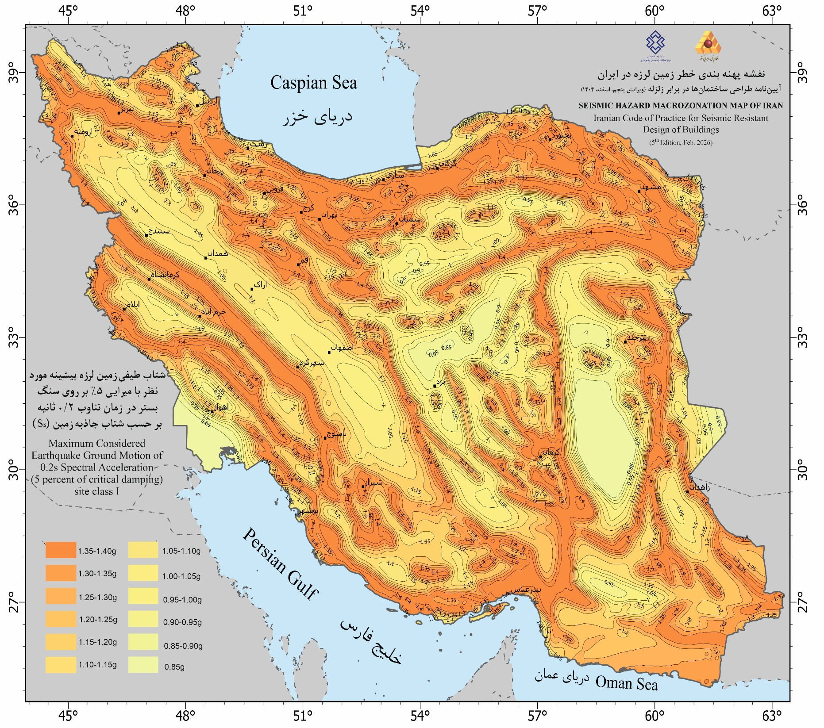

نقشه شتاب طیفی 1 ثانیه
